CALCULO VLANS
 |  |  |  |  |  |  | Matriz de adyacencia (Comunicaciones) |  |  |  |  |  |  |  |  |  | Puede comunicarse
 |  |  |  |  |  |  |  |  |  |  |  |  |  |  |  |  | No puede comunicarse
 |  |  |  |  |  |  |  |  |  |  |  |  |  |  |  |  | Misma vlan

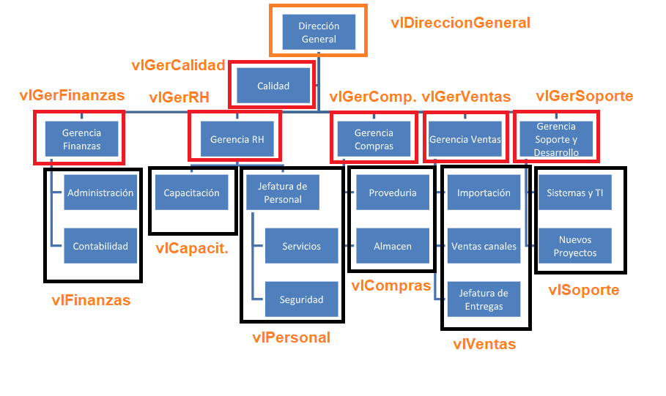
VLANS |  |  |  |  |  |  |  | vlDireccionGeneral | vlGerCalidad | vlGerFinanzas | vlFinanzas | vlGerRH | vlCapacitacion | vlPersonal | vlGerCompras | vlCompras | vlDefault | vlGerVentas | vlVentas | vlGerSoporte | vlSoporte | vlServidores
 |  |  |  |  |  |  | vlDireccionGeneral
 |  |  |  |  |  |  | vlGerCalidad
 |  |  |  |  |  |  | vlGerFinanzas
 |  |  |  |  |  |  | vlFinanzas
 |  |  |  |  |  |  | vlGerRH
 |  |  |  |  |  |  | vlCapacitacion
 |  |  |  |  |  |  | vlPersonal
 |  |  |  |  |  |  | vlGerCompras
 |  |  |  |  |  |  | vlCompras
 |  |  |  |  |  |  | vlDefault
 |  |  |  |  |  |  | vlGerVentas
 |  |  |  |  |  |  | vlVentas
 |  |  |  |  |  |  | vlGerSoporte
 |  |  |  |  |  |  | vlSoporte
 |  |  |  |  |  |  | vlServidores

Nom. vlan | Departamento | Ubicacion | No. dispositivos |  | Departamento | No. trabajadores |  | Departamento | No. trabajadores
VLAN 10 | Director General |  | 1 | 1 | Director General | 1 |  | Director General | 1
VLAN 20 | Gerente Calidad |  | 1 | 1 | Gerente Calidad | 1 |  | Gerente Calidad | 1
VLAN 30 | Gerente Finanzas |  | 1 | 1 | Gerente Finanzas | 1 |  | Gerente Finanzas | 1
VLAN 40 | Administracion / Contabilidad |  | 8 | 34 | Administración | 4 |  | Administración | 4
VLAN 50 | R.H |  | 1 | 1 | Contabilidad | 4 |  | Contabilidad | 4
VLAN 60 | Capacitacion |  | 27 | 53 | R.H. | 1 |  | R.H. | 1
VLAN 70 | Personal / Servicios / Seguridad |  | 21 | 47 | Capacitacion | 27 |  | Jefe de Capacitación | 1
VLAN 80 | Compras |  | 1 | 1 | Jefe de Personal | 1 |  | Capacitacion | 26
VLAN 90 | Proveduria / Almacen |  | 8 | 34 | Servicios | 9 |  | Jefe de Personal | 0
VLAN 100 | Ventas |  | 1 | 1 | Seguridad | 3 |  | Jefe de servicios | 1
VLAN 110 | Importacion / Venta canales / Entregas |  | 9 | 35 | Compras | 1 |  | Servicios | 8
VLAN 120 | Soprte y desarrollo |  | 1 | 1 | Proveduria | 0 |  | Seguridad | 3
VLAN 130 | Sistemas y TI / Nuevos proyectos |  | 2 | 28 | Almacén | 7 |  | Compras | 1
VLAN 70 | Recepción |  | 8 |  | Ventas | 1 |  | Proveduria | 0
VLAN 90 | Mostrador |  | 1 |  | Importacion | 0 |  | Almacén | 7
VLAN 200 | Servidores |  | 4 | 4 | Canales | 5 |  | Ventas | 1
VLAN 99 | Default |  | - |  | Entregas | 4 |  | Importacion | 0
 |  | Total | 86 | 242 | Director Soporte y Desarrollo | 1 |  | Canales | 3
 |  |  |  |  | Jefe Sistemas | 1 |  | Mostrador | 1
 |  | 242 | 156 |  | Jefatura nuevos proyectos | 1 |  | Ventas canales | 1
 |  |  |  |  |  |  |  | Jefe Entregas | 1
 |  |  |  |  | Total | 73 |  | Entregas | 3
 |  |  | 26 |  |  |  |  | Director Soporte y Desarrollo | 1
 |  |  |  |  |  |  |  | Jefe Sistemas | 1
 |  |  |  |  |  |  |  | Jefatura nuevos proyectos | 1
 |  |  |  |  |  |  |  | Total | 72

